Tema II
 | EMBOMET | EMBOSUR
 | Poca Cola | Spray

Capacidad Instalada (gaseosas / año) | 1,600 | 2,200

Ventas (gaseosas /año) | 900 | 1,440

Precio de Venta Unitario | $ 300 | $ 360

Costos Fijos Anuales(1):
Áreas de Admin. y Vtas. | $ 23,000 | $ 55,600
Área de Producción | $ 67,000 | $ 98,000

Costos Variables Unitarios(2):
Materia Prima Directa | $ 80 | $ 80
Mano de Obra Directa | $ 55 | $ 70

Comisión EDA | 5% | 5%

a) |  | COSTOS FIJOS | INGRESO | CVU | PTO EQ
 | EMBOMET | $ 90,000 | 285 | $ 135 | $ 600 | 2,5p
 | EMBOSUR | $ 153,600 | 342 | $ 150 | $ 800 | 2,5p

b) |  | COSTOS FIJOS | INGRESO | CVU | PTO EQ
 | EMBOMET | $ 148,500 | 285 | $ 135 | $ 990 | 4p

 | Tax | 20%
 | Utilidad objetivo | $ 46,800

c) | La proporción, dice el enunciado, es estable. Se espera que la proporción de ventas de Spray y P-C sea 1440/900
 | Hay otro métodos de proporcionalidad que pueden hacer que lleguen al mismo resultado

 | Proporción Spray/PocaCola | 1.6 |  |  | Costos Fijos EDA |  | $ 11,910

 | Nótese que la comisión que cobra EDA no es relevante para calcular el punto de equilibrio de la multinacional en Chile. Si ponen las comisiones cobradas por EDA, quitar 2 puntos.

 | MCU Poca Cola | $ 165 | 1p
 | MCU Spray | $ 210 | 1p
 | MCU Canasta/mix/Pack | $ 501 | 1p

 |  | COSTOS FIJOS | MCU mix | PTO EQ
 | Equilibrio EDA | $ 255,510 | $ 501 | 510 | 2p

 | Unidades de Poca Cola | 510 | 0,5p
 | Unidades de Spray | 816 | 0,5p

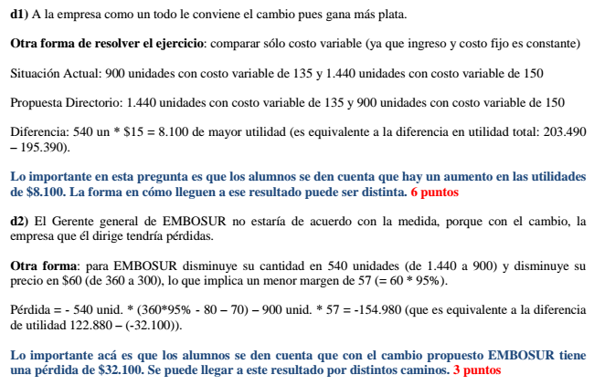
d) | Situación actual
 |  | EMBOMET | EMBOSUR | TOTAL
 |  | (Poca Cola) | (Spray)
 | Ventas | $ 270,000 | $ 518,400 | $ 788,400
 | Costos Variables | -$ 121,500 | -$ 216,000 | -$ 337,500
 | Comisión | -$ 13,500 | -$ 25,920
 | Margen Contribución | $ 135,000 | $ 276,480 | $ 450,900
 | Costos Fijos | -$ 90,000 | -$ 153,600 | -$ 255,510
 | Utilidad | $ 45,000 | $ 122,880 | $ 195,390

 | Situación nueva propuesta por directorio
 |  | EMBOMET | EMBOSUR | TOTAL
 |  | (Spray) | (PocaCola)
 | Ventas | $ 518,400 | $ 270,000 | $ 788,400
 | Costos Variables | -$ 194,400 | -$ 135,000 | -$ 329,400
 | Comisión | -$ 25,920 | -$ 13,500
 | Margen Contribución | $ 298,080 | $ 121,500 | $ 459,000
 | Costos Fijos | -$ 90,000 | -$ 153,600 | -$ 255,510
 | Utilidad | $ 208,080 | -$ 32,100 | $ 203,490

e) | Lo que le conviene a la empresa es fabricar la mayor cantidad de Spray (que tiene mayor margen) en EMBOMET, con costos de operación más baratos. Dada las capacidades máximas, hay que fabricar 1.440 Spray y 160 P-C en EMBOMET y el resto de P-C en EMBOSUR.

 |  |  |  |  |  |  |  |  |  | 3p

 |  | EMBOMET | EMBOSUR | TOTAL |  | EMBOMET |  | EMBOSUR
 |  | (1440 Spray+160 PC) | (740 PocaCola) |  |  | 1440 | Spray | 740 | PC
 | Ventas | $ 566,400 | $ 222,000 | $ 788,400 |  | 160 | PC
 | Costos Variables | -$ 216,000 | -$ 111,000 | -$ 327,000
 | Comisión | -$ 28,320 | -$ 11,100
 | Margen Contribución | $ 322,080 | $ 99,900 | $ 461,400
 | Costos Fijos | -$ 90,000 | -$ 153,600 | -$ 255,510
 | Utilidad | $ 232,080 | -$ 53,700 | $ 205,890 | 3p

 | NOTA:
 | Como los costos variables de las plantas no dependen del tipo de producto, lo que conviene es utilizar toda la
 | capacidad de EMBOMET que tiene costos más bajos. No importa la distribución, lo importante es producir
 | 1.600 unidades en EMBOMET y 740 unidades en EMBOSUR, sumando ambas producciones un total de
 | 900 Poca Cola y 1.440 Spray. Esto también recibe los 3 puntos.
 | Ejemplos:
 | Producir en EMBOMET 900 Poca Cola y 700 Spray, en EMBOSUR producir 740 Spray
 | Utilidad = 900 * (300-135) + 700 * (360 – 135) + 740 * (360 – 150) – 255.510 = 205.890
 | Producir en EMBOMET 160 Poca Cola y 1.440 Spray, en EMBOSUR producir 740 Poca Cola
 | Utilidad = 1.440 * (300-135) + 160 * (360 – 135) + 740 * (300 – 150) – 255.510 = 205.890

